Sheet1
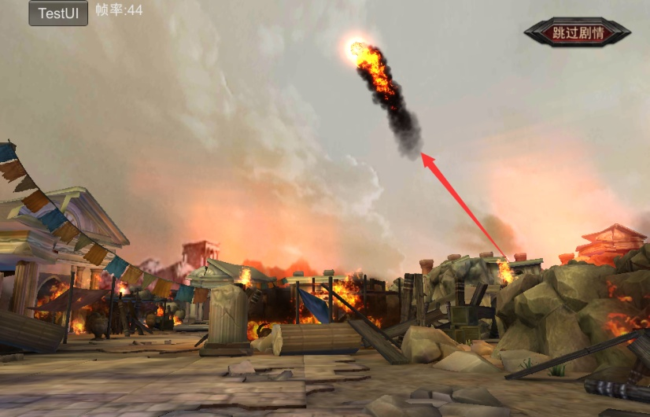
战斗需求
1.炮火机关
 | 描述：
 | 玩家前进时，远处射来一个炮火，落地时爆炸并对玩家造成范围伤害
 | 需求：
 | 该技能主要分为：根据技能开始时玩家所在坐标瞄准，并出现预警特效，预警长达1~2秒
 |  |  | 预警结束后，从远处以抛物线飞来一个火球特效，特效文件名 E_guochang_zx_02_huoqiu_x
 |  |  | 火球特效砸地后，出现爆炸特效，并同时产生范围伤害，爆炸特效文件名 E_guochang_zx_02_huoqiu_x2待优化

2.两个笼子
 | 描述：
 | 关押塔利娅和美狄亚的笼子
 | 需求：
 | 配置在怪物列表中，模型动作已有，模型文件分别是 mod_cilong mod_longzi

3.陷阱系列
 | 描述：
 | 放在场景中的各种陷阱，已有闪电fx_xianjing_shandian，毒气fx_xianjing_duqi，地刺mod_dici
 | 需求：
 | 闪电在场景中不做位移，当玩家进入AOI范围后收到单次伤害并产生眩晕等负状态，需要考虑让玩家在受击后离开AOI范围以免连续收到二次伤害的问题
 | 毒气在场景中不做位移，当玩家进入AOI范围后收到单次伤害并获得毒buff，buff期间每间隔时间掉血
 | 地刺在场景中不做位移，每间隔时间地刺在地面上，每间隔时间地刺在地面下，当地刺在地面上，玩家进入AOI后，获得单次伤害，并有击倒或击飞等比较耽误玩家操作的受击动作

4.障碍物系列
 | 描述：
 | 放在场景中的阻挡物，主要作用是阻挡玩家前进
 | 需求：
 | 将木栅栏配置在列表中，模型已有，文件名未知中

5.AI系列
 | 描述：
 | 配合玩法的特定AI，主要为塔利娅、美狄亚、友军、被追的波斯斧头兵
 | 需求：
 | a.塔利娅
 |  | 出场后，塔利娅做普通待机动作，包括笼子被毁掉前和笼子被毁掉后
 |  | 期间被敌军攻击时做受击动作，不做位移
 |  | 当怪物全部死亡后，塔利娅移动至主角面前，然后做哭泣动作
 |  | 做完哭泣动作后，塔利娅AI变为跟寻主角
 | b.美狄亚
 |  | 出场后，在笼子里做普通待机动作
 |  | 当玩家打开笼子后，美狄亚走出笼子，做类似恭敬的动作
 | c.友军
 |  | 出场后，做防守状的待机动作
 |  | 期间友军正常寻敌，但位移距离不能离开出生范围8m~10m远
 |  | 当友军没有仇恨值时，需返回出生点
 | d.波斯斧头兵
 |  | 突然出现在场景中的出生动作
 |  | 当与玩家距离小于8m时，按照指定路线做移动的AI
 |  | 当与玩家距离大于等于8m时，波斯兵做一次嘲讽动作，然后按照指定路线继续移动
 |  | 当到达传送阵上时，做被传送走的死亡动作

6.弩车
 | 描述：
 | 在1-9守卫玩法中，作为敌军强有力的火力输出
 | 需求：
 | 发射类似火炮的技能，其发射轨迹为抛物线，也需要预警和落地伤害，以及技能cd，cd较长，伤害较大

本关不允许携带神侍参战

